Hoja1
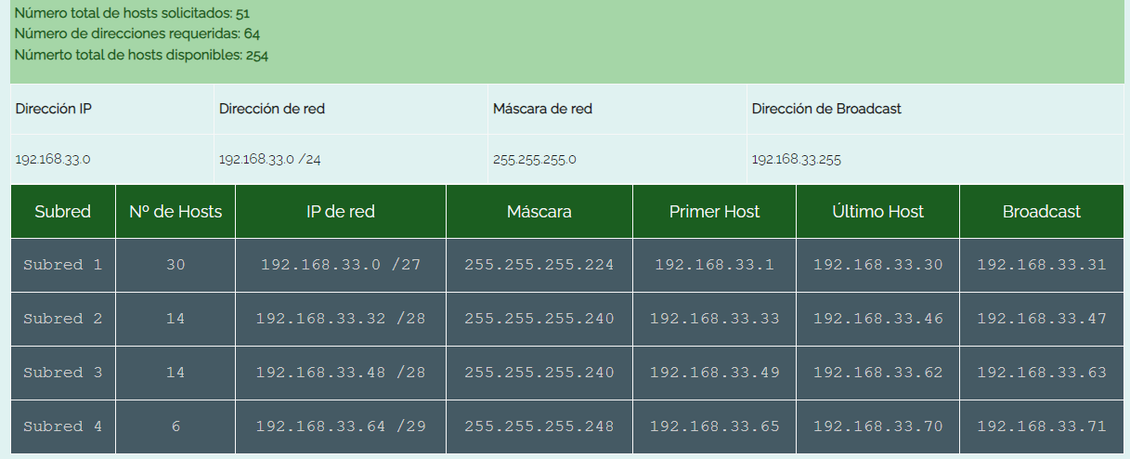
VLANS
NOMBRE | VLAN
P31 | P31 | usac <- contraseña
RRHH | 13
CONTABILIDAD | 23
VENTAS | 33
INFORMATICA | 43

JUTIAPA
DEPARTAMENTO | VPC | IP | MASCARA DE SUBRED
VENTAS | VPC14 | 192.168.33.2 | /27
INFORMATICA | VPC8 | 192.168.33.34 | /28
RRHH | VPC6 | 192.168.33.50 | /28
CONTABILIDAD | VPC7 | 192.168.33.66 | /29
VENTAS | VPC5 | 192.168.33.3 | /27
INFORMATICA | VPC15 | 192.168.33.35 | /28

